申請書
被保険者（任意継続）健診補助金申請書

添付書類 |  |  |  |  |  |  |  |  |  |  | ① 領収書またはレシート（原本） ※健診項目・受診者が確認できるもの ② 健診結果（コピー） ※乳がん・子宮がんは必須ではない ③ 問診票

記号 |  |  |  |  | 番号 |  |  |  |  |  |  |  |  | 被保険者氏名 |  |  | (フリガナ)

会社名 |  |  | 記入不要
 |  |  |  |  |  |  |  |  |  |  |  |  |  | 受診者氏名 |  |  | (フリガナ)
事業所名 |  |  | 記入不要 |  |  |  |  |  |  |  |  |  |  |  |  |  | 記入不要

健診日 |  |  |  | 年 |  | 月 |  |  | 日 | 生年月日 |  |  |  | 年 |  | 月 |  | 日 | 年度末時点年齢 （3月末） |  |  | 歳

健診機関名または市町村名 |  |  |  |  |  |  |  |  |  |  |  |  |  | 健診費用（総額） |  |  |  |  |  |  |  | 円

振 込 口 座（普通） ※被保険者名義以外は指定できません

銀行名 |  |  |  |  |  |  | 支店名 |  |  |  |  |  |  |  | 口座番号(7桁) |  |  |  |  | 口座名義※カタカナ

申請種類 |  |  |  |  |  |  | 回数 |  |  |  |  | 申請資格 |  |  |  |  |  |  |  | 限度額 | 申請 ○

人間ドック |  |  |  |  |  |  | 年1回(4月～3月) |  |  |  |  | ３０歳以上～４０歳未満 |  |  |  |  |  |  |  | ２０,０００円

 |  |  |  |  |  |  |  |  |  |  |  | ４０歳以上 |  |  |  |  |  |  |  | ３０,０００円

子宮がん |  |  |  |  |  |  | 年1回(4月～3月) |  |  |  |  | ２0歳以上 |  |  |  |  |  |  |  | １０,０００円

乳がん

特定健診 |  |  |  |  |  |  | 年1回(4月～3月) |  |  |  |  | ４０歳以上～７５歳未満 |  |  |  |  |  |  |  | ３,０００円

一般健診 |  |  |  |  |  |  | 年1回(4月～3月) |  |  |  |  | ４０歳未満 |  |  |  |  |  |  |  | ３,０００円

【健保記入欄】
常務理事 |  |  | 事務長 |  | 確認者 |  |  | 確認者 |  |  | 担当者 |  | 補 助 金 額 |  |  |  |  |  |  | 交 付 執 行 日
 |  |  |  |  |  |  |  |  |  |  |  |  | 円 |  |  |  |  |  |  | 令和 年 月 日

★・・・留 意 事 項・・・★
 | ※ | 健康保険証を使用する場合は、医療行為となり、補助金の対象外です。
 | ※ | 健診費用が限度額未満の場合は、実費を給付いたします。
 | ※ | 「乳がん・子宮がん」は人間ドック、他健診との併用が可能です。
 | ※ | 契約機関で受診される場合は申請不要です。補助金超過分を窓口でお支払いください。

申請書 (記入例)
※記入例 被保険者（任意継続）健診補助金申請書

添付書類 |  |  |  |  |  |  |  |  |  | ① 領収書またはレシート（原本） ※健診項目・受診者が確認できるもの ② 健診結果（コピー） ※乳がん・子宮がんは必須ではない ③ 問診票

記号 | 〇〇〇 |  |  |  | 番号 |  | 〇〇〇〇〇〇 |  |  |  |  | 被保険者氏名 |  |  | (フリガナ) |  |  | ニッポン ハムコ
 |  |  |  |  |  |  |  |  |  |  |  |  |  |  | 日本 |  |  |  |  | ハム子
会社名 |  | 記入不要
 |  |  |  |  |  |  |  |  |  |  |  | 受診者氏名 |  |  | (フリガナ)
事業所名 |  | 記入不要 |  |  |  |  |  |  |  |  |  |  |  |  | 記入不要

健診日 | 2024 |  | 年 | 6 |  | 月 | 15 | 日 | 生年月日 |  | 1973 | 年 | 12 | 月 | 5 |  | 日 | 年度末時点年齢 （3月末） |  |  | 51 |  | 歳

健診機関名または市町村名 |  |  |  | 〇〇病院・〇〇市・区・町・村 |  |  |  |  |  |  |  | 健診費用（総額） |  |  |  | 〇〇,〇〇〇 |  |  |  |  |  |  | 円

振 込 口 座（普通） ※被保険者名義以外は指定できません

銀行名 |  |  |  |  |  |  | 支店名 |  |  |  |  |  | 口座番号(7桁) |  |  |  |  |  | 口座名義※カタカナ
〇〇〇 |  |  |  |  |  |  | 〇〇〇 |  |  |  |  |  | 〇〇〇〇〇〇〇 |  |  |  |  |  | ﾆﾂﾎﾟﾝ ﾊﾑｺ

申請種類 |  |  |  |  |  |  | 回数 |  |  |  | 申請資格 |  |  |  |  |  |  |  | 限度額 |  |  | 申請 ○

人間ドック |  |  |  |  |  |  | 年1回(4月～3月) |  |  |  | ３０歳以上～４０歳未満 |  |  |  |  |  |  |  | ２０,０００円

 |  |  |  |  |  |  |  |  |  |  | ４０歳以上 |  |  |  |  |  |  |  | ３０,０００円 |  |  | ○

子宮がん |  |  |  |  |  |  | 年1回(4月～3月) |  |  |  | ２0歳以上 |  |  |  |  |  |  |  | １０,０００円 |  |  | ○

乳がん |  |  |  |  |  |  |  |  |  |  |  |  |  |  |  |  |  |  |  |  |  | ○

特定健診 |  |  |  |  |  |  | 年1回(4月～3月) |  |  |  | ４０歳以上～７５歳未満 |  |  |  |  |  |  |  | ３,０００円

一般健診 |  |  |  |  |  |  | 年1回(4月～3月) |  |  |  | ４０歳未満 |  |  |  |  |  |  |  | ３,０００円

問診票(2024~)
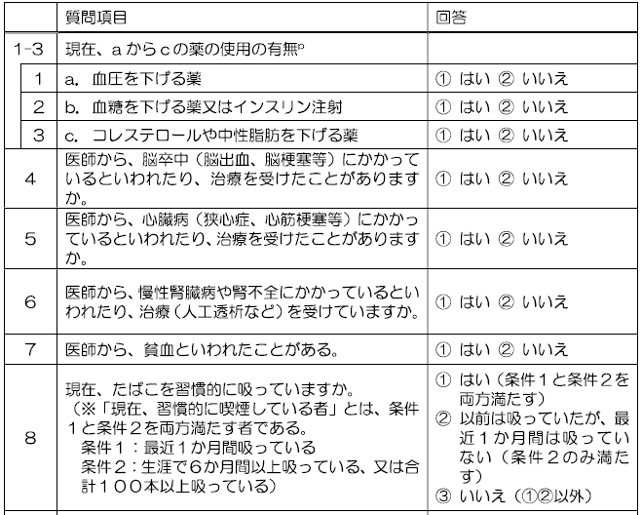
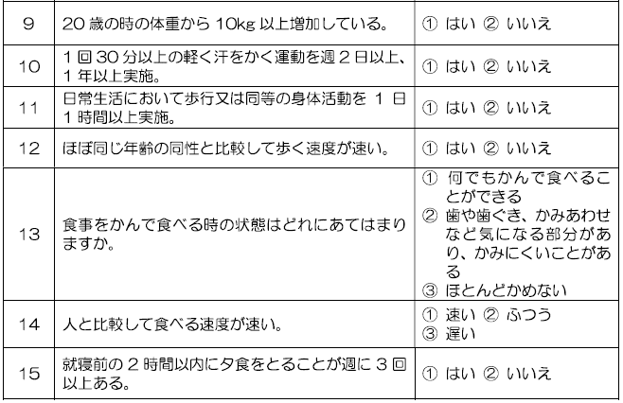
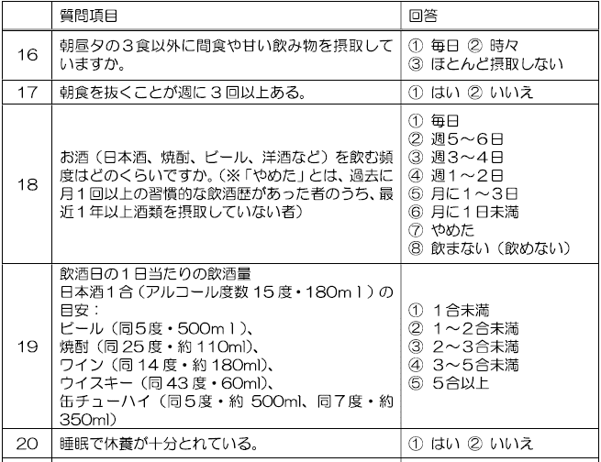
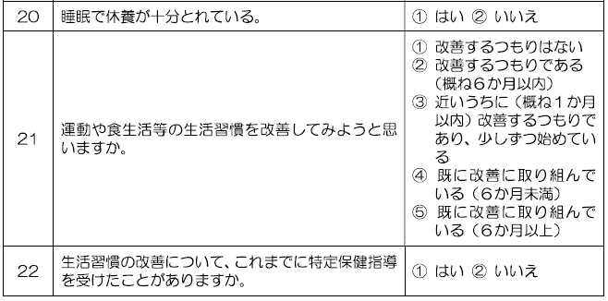
問診票（任継）
 |  | 記号 |  | 番号 |  |  | 氏名

【回答記入欄】
1 | 2 | 3 | 4 |  | 5 | 6 |  | 7 | 8 | ① | ② |  | ① | ② | ③ | ④ | ⑤
9 | 10 | 11 | 12 |  | 13 | 14 |  | 15 | 16 | ① | ② | ③ | ① | ② | ③ | ④ | ⑤ | ⑥ | ⑦ | ⑧
17 | 18 | 19 | 20 |  | 21 | 22

